EJEMPLO 1
Una empresa necesita conocer la tasa esperada de rendimiento de dos de sus inversiones (A y B) cuyo nivel de riesgo, es similar con el fin de decidir si sigue con ellas en el futuro. Los rendimientos que tuvieron el año pasado se consideran buena estimación para el futuro. En ese año la inversión A, que tenía un valor de mercado de Q.10,000.00 generó un flujo de efectivo de Q.500.00 y la inversión B, que tenía un valor de mercado de Q.25,000.00 generó un flujo de efectivo de Q.3,500.00. El valor de mercado en la actualidad para la inversión tipo A es de Q.10,500.00 y para la inversión B de Q.30,000.00. ¿Qué recomienda?

Ka = | 10%
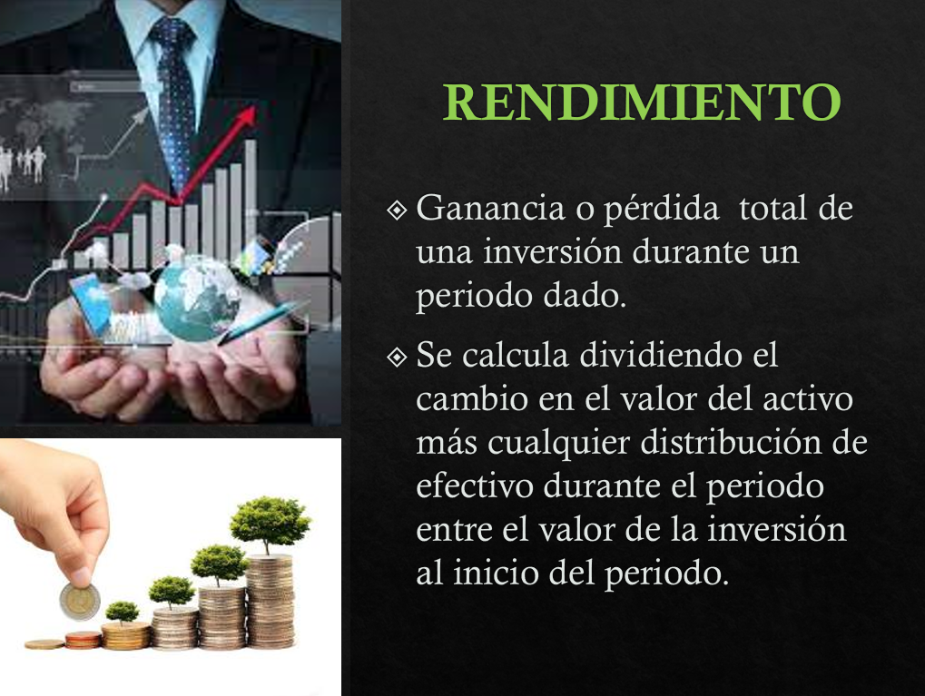
Kb = | 34%

 |  | A | B
VM Periodo anterior | Pt - 1 | $10,000.00 | $25,000.00
Flujo del Periodo | Ct | 500 | 3500
VM Periodo actual | Pt | $10,500.00 | $30,000.00

Se recomienda invertir nuevamente en el activo B porque genera un mayor rendimiento

EJEMPLO 2
Se tiene interés en invertir en cualquiera de tres activos, A, B o C. Las distribuciones de probabilidad de los rendimientos esperados de estos activos se muestran en la siguiente tabla.
a) Calcule el rango e interprete
b)Calcule el valor esperado de rendimiento para cada uno de estos tres activos y su desviación estándar. Interprete resultados.
c) Calcule el coeficiente de variación de los rendimientos de cada uno de los tres activos e indique quien tiene el mayor riesgo relativo
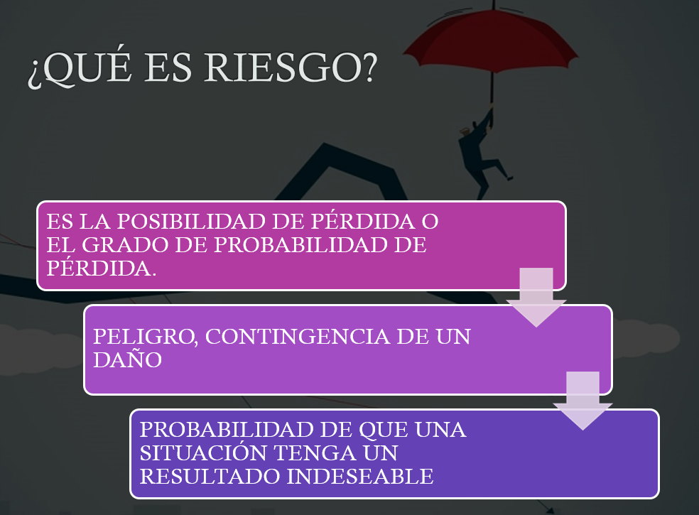

$$R=Valor mayor −valor menor$$
$$\overline{k}= \sum{piki}$$
Activo A |  | Activo B |  | Activo C
Probabilidad | Rendimiento | Probabilidad | Rendimiento | Probabilidad | Rendimiento
0.4 | 35% | 0.1 | 40% | 0.1 | 40%
0.3 | 10% | 0.2 | 20% | 0.2 | 10%
0.3 | -20% | 0.4 | 10% | 0.4 | 0%
 |  | 0.2 | 0% | 0.2 | -5%
$$σ= \sqrt{\sum{{(ki−\overline{k})}^{2}∗pi}}$$
 |  | 0.1 | -20% | 0.1 | -10%

a) Rango
Activo A |  | Activo B |  | Activo C
Valor Mayor | 35% | Valor Mayor | 40% | Valor Mayor | 40%
$$CV= \frac{σ}{\overline{k}}$$
Valor Menor | -20% | Valor Menor | -20% | Valor Menor | -10%
Rango | 55% | Rango | 60% | Rango | 50%
El activo que presenta una mayor amplitud de variacion en sus rendimientos esperados es el B con un 60% y el que menos es el activo C. Debido a que el valor de los tres es amplio, todas las inversiones pueden considerarse riesgosas. Todas las inversiones en su peor escenario van a dar una perdida y en su mejor escenario van a proporcionar ganacia.

b) Valor esperado = media
Activo A |  | Activo B |  | Activo C
K prom = | 11.0% | K prom = | 10.0% | K prom = | 4.0%

Se espera que el rendimiento mas alto provenga del activo A y el mas bajo es para el activo C. si se es indiferente al riesgo, se elegiria el activo A el cual tiene un rendimiento esperado de 11% pero con una variacion de mas/menos de 22.8%. El activo que tiene menos variacion en relacion al rendimiento esperado es el activo C con una desviacion estandar de mas / menos 13.4% respecto al promedio
Activo A |  | Activo B |  | Activo C
Desviación = | 22.8% | Desviación = | 14.8% | Desviación = | 13.4%
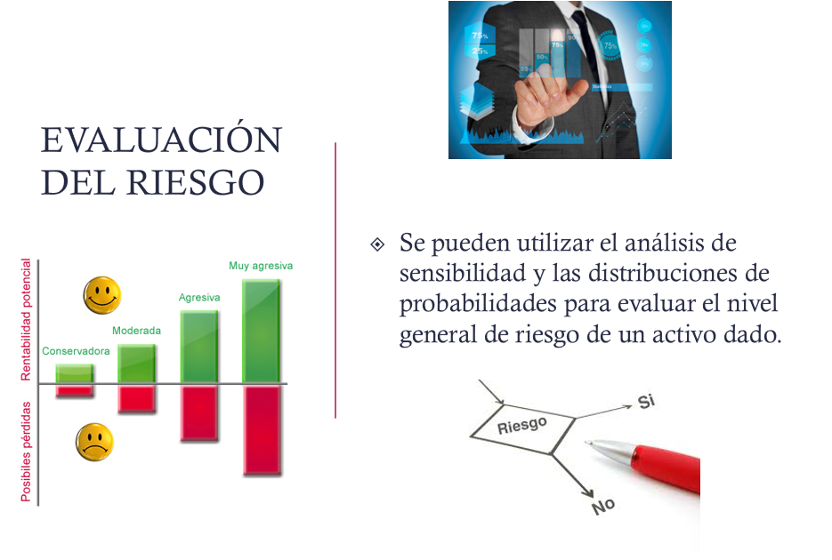
Cálculo de la Varianza
 | 0.02304 |  | 0.009 |  | 0.01296
 | 0.00003 |  | 0.002 |  | 0.00072
 | 0.02883 |  | 7.7037197775E-35 |  | 0.00064
 | 0 |  | 0.002 |  | 0.00162
 | 0 |  | 0.009 |  | 0.00196
Varianza = | 5.2% | Varianza = | 2.2% | Varianza = | 1.8%

c) Coeficiente de variación
Activo A |  | Activo B |  | Activo C
CV = | 207.1% | CV = | 148.3% | CV = | 334.5%
De los tres activos el que presenta el mayor nivel de riesgo es el activo C ya que tiene un coeficiente de variacion del 334.5% si se es una persona buscadora de riesgo ese seria el acivo a elegir. El activo menos riesgoso es el activo B, ya que tiene el menor CV. Sin embargo es alto, ya que esta bastante alejado de 0. Una persona indiferente al riesgo tiene que ser compensada con un mayor rendimiento para aceptar el incremento del riesgo ( entre A y B estaria la eleccion ya que C queda descartada al no compensar riesgo y rendimiento

 | 58.8%

EJEMPLO 3
Se intenta evaluar dos posibles carteras que están integradas por cinco activos similares pero con proporción diferente. Calcule los coeficientes beta de cada cartera y compare los riesgos de estas carteras entre sí y con el mercado. Si el mercado presenta un aumento del 15% que pasará con cada cartera?
$$β de la cartera= \sum{piβi}$$
Activo | Coeficiente Beta | Proporción Cartera X | Proporción Cartera Y
1 | 1.3 | 10% | 30%
2 | 0.7 | 30% | 10%
3 | 1.25 | 10% | 20%
4 | 1.1 | 10% | 20%
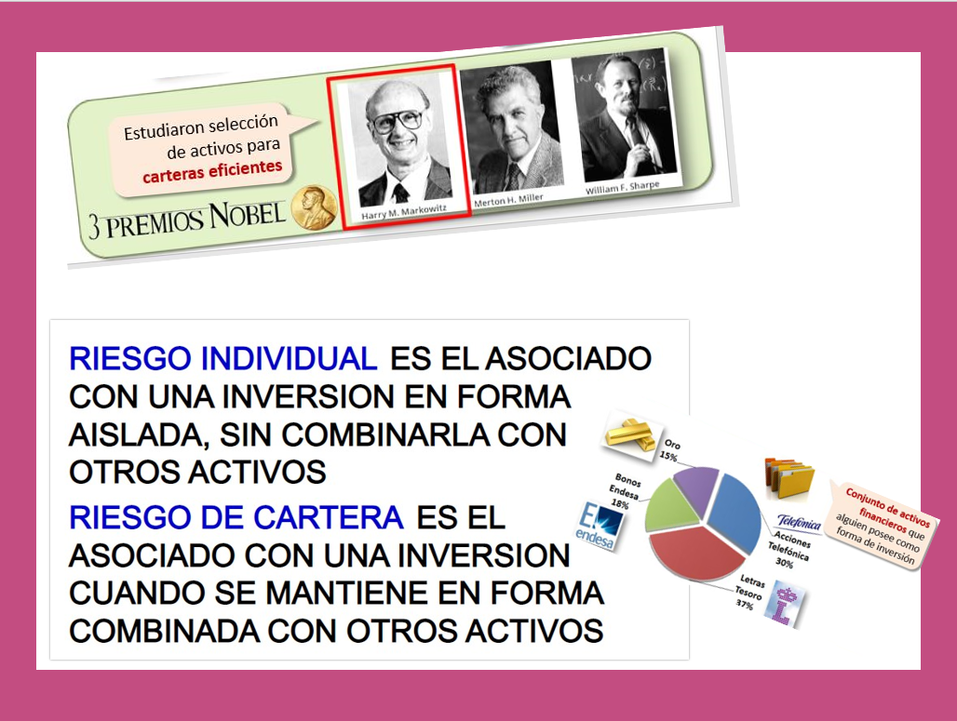

5 | 0.9 | 40% | 20%
 |  | 100% | 100%
 |  |  |  | Si Beta es 1 el riesgo
 |  | Cartera X | Cartera Y | Es promedio
Beta de Cartera = |  | 0.94 | 1.11 | Si es > 1
 |  |  |  | Un riesgo mayor en el mercado
 |  |  |  | Si es <1
 |  |  |  | Un riesgo menor en el mercado
Si se compara el nivel de riesgo entre las carteras X, Y se puede observar que la cartera Y es mas riesgosa, al tener un beta de cartera mas alto. En relacion al mercado , la cartera X es menos riesgosa, por que tiene un beta < 1. Por su parte la cartera Y es mas riesgosa que el mercado ya que tiene un beta mayor a > 1.

Si mercado aumenta 15% |  | Cartera X | Cartera Y
 | Ganancia = | 14.0% | 16.6%

EJEMPLO 4
La tasa libre de riesgo es del 4% y el rendimiento del mercado del 10%.
a) Dibuje la línea del mercado de valores
b) Calcule y registre la prima de riesgo de mercado en la gráfica.
c) Calcule el rendimiento del Activo A que tiene un coeficiente beta de 0.90 y del activo B que tiene un coeficiente beta de 1.20

$$k=Tasa libre de riesgo+Prima de Riesgo$$

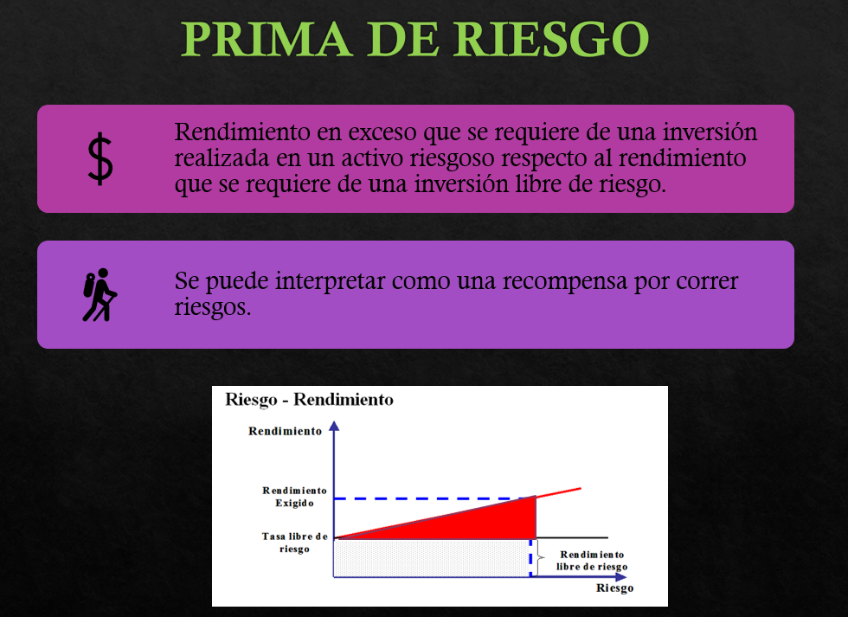
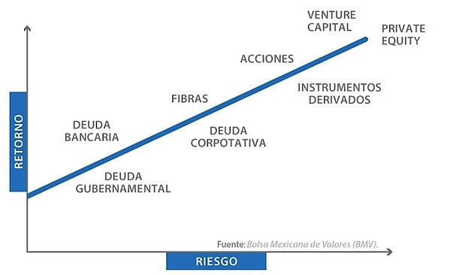
DATOS PARA HACER LA LINEA LIBRE DE RIESGO
Tasa libre de riesgo |  | DATOS PARA HACER LA LIENA DEL MERCADO DE VALORES
nivel de riesgo | Rendimiento
x (BETA) | y(RENDIMIENTO) | x (BETA) | y(RENDIMIENTO)
0 | 4% | 0 | 4.00%
0.2 | 4% | 0.2 | 5.20%
0.4 | 4% | 0.4 | 6.40%
0.6 | 4% | 0.6 | 7.60% | Otra forma
0.8 | 4% | 0.8 | 8.80%
0.9 | 4% | 0.9 | 9.40% | ACTIVO A | C)
1 | 4% | 1 | 10.00% | 6%
1.2 | 4% | 1.2 | 11.20% | ACTIVO B
$k=K_{RF}+β(K_{M}−K_{RF}$)

$k=4\%+β(10\%−4\%$)

LINEA DEL MERCADO DE VALORES (LMV)

B

A
Prima de riesgo del mercado es del 6%

EJEMPLO 5
Katherine desea saber cuánto riesgo debe asumir para generar un rendimiento aceptable sobre su cartera. El rendimiento libre de riesgo es actualmente del 5%. El rendimiento de las acciones promedio (rendimiento de mercado) es del 16%. Use el CAPM para calcular el coeficiente beta relacionado con cada uno de los siguientes rendimientos:
a) 10%
b) 18%
c) Katherine tiene aversión al riesgo. ¿Cuál es el rendimiento más alto que puede esperar si está dispuesta a asumir sólo un riesgo promedio?

$k=K_{RF}+β(K_{M}−K_{RF}$)

K RF =
K M =
 | a) K = 10%, beta = ?
$10\%=5\%+β(16\%−5\%$)

$$β=$$
 |  | 0.45

 | b) K = 18%, beta = ?
$18\%=5\%+β(16\%−5\%$)

$$β=$$
$$β=$$
 |  | 1.18

 | c) Si beta = 1, k =?
$K=5\%+1.0(16\%−5\%$)
$$k=$$
$$k=$$
 |  | 16%

